Hárok1
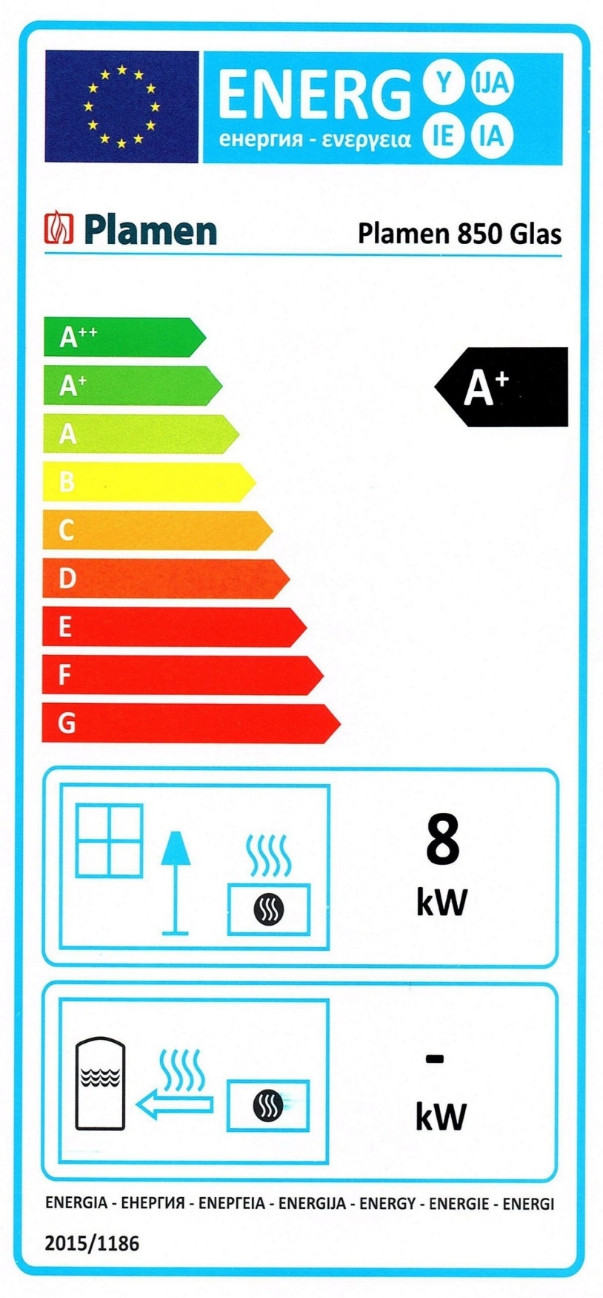
SK | CZ
Informačný list výrobku podľa nariadenia EU 2015/1186 | Informační list výrobku dle nařízení EU 2015/1186
Meno dodávateľa alebo jeho ochranná známka: | Název nebo ochranná známka dodavatele:
Plamen d.o.o. | Plamen d.o.o.
Identifikačný kód modelu dodávateľa: | Identifikační značka modelu používaná dodavatelem:
Plamen 850 Glas | Plamen 850 Glas
Trieda energetickej účinnosti modelu: | Třída energetické účinnosti modelu:
A+ | A+
Priamy tepelný výkon (kW): | Přímý tepelný výkon (kW):
8.0 | 8.0
Nepriamy tepelný výkon (kW): funkcia NIE | Nepřímý tepelný výkon (kW): funkce NE
0.0 | 0.0
Index energetickej účinnosti EEI | Index energetické účinnosti EEI:
110.3 | 110.3
Užitočná energ. účinnosť pri menovitom tepelnom výkone (%): | Energetická účinnost u jmenovitého výkonu (%):
83.7 | 83.7
Užitočná energetická účinnosť pri minimálnom zaťažení (%): | Energetická účinnost u minimálního zatížení (%):
Pass | Pass
Uprednostňované palivo | Upřednostňované palivo:
Štiepané drevo s obsahom vlhkosti ≤ 20,0 % | Štípané dřevo s obsahem vlhkosti ≤ 20,0 %
Opatrenia (pri montáži, údržbe): pozrite návod | Zvláštní opatření (při montáži, údržbě): podívejte návod

EN | PL
Product sheet under Regulation EU 2015/1186 | Karta produktu rozporządzenia EU 2015/1186
Supplier's name or trademark: | Nazwa dostawcy lub znak towarowy:
Plamen d.o.o. | Plamen d.o.o.
Supplier's model identifier: | Identyfikator modelu dostawcy:
Plamen 850 Glas | Plamen 850 Glas
The energy efficiency class of the model: | Klasa efektywności energetycznej modelu:
A+ | A+
The direct heat output in (kW): | Bezpośrednia moc cieplna produktu (kW):
8.0 | 8.0
The indirect heat output in (kW): function NO | Pośrednia moc cieplna produktu (kW): funkcja NIE
0.0 | 0.0
The energy efficiency index EEI: | Współczynnik efektywności energetycznej EEI:
110.3 | 110.3
The useful energy efficiency at nominal heat output (%): | Sprawność użytkowa przy nominalnej mocy cieplnej oraz (%):
83.7 | 83.7
The useful energy efficiency at minimum load (%): | Sprawność użytkowa przy minimalnym obciążeniu (%):
Pass | Pass
Preferred fuel: | Preferowane paliwo:
Cut wood with a moisture content ≤ 20,0 % | Drewno posiekane o wilgotności ≤ 20,0 %
Special requirements (instalation, maintanance): See instructions | Środki specjalne (podczas instalacji, serwisu): Partz instrukcje

Distribútor: KRB-TECH s.r.o., Tvrdošín 02744, ul,: Vojtaššákova 614 - SK
Servis : KRB-TECH s.r.o., Nižná nad Oravou 02743, ul.: Hviezdoslavova 197 - SK
krbtech@azet.sk

